상품제안서
위미 촉촉 캔 무선 가습기 WIMI 253 (200ml) | 상품코드: F22756

 |  |  |  |  |  |  | 02-412-0044 | www.easy1.co.kr
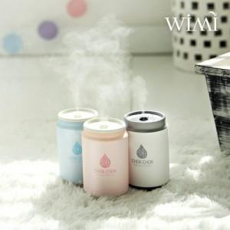

【상세/제작정보】

【인쇄/포장옵션】 | 실크, 레이저, 풀칼라 / 포장지포장

【공급단가】 | 수량 | 100~ | 300~ | 500~ | 1,000~ | 3,000~
*VAT별도 | 단가 | 15,720원 | 15,150원 | 14,570원 | 14,000원 | 13,650원
 | 200ml

【상품 URL】 | https://dev.easy1.co.kr:443/src/goods_detail.php?gdno=22756

